AURKIBIDEA
ENPRESEN ASEBETETZE-MAILA, EUSKO JAURLARITZAKO ETA HAREN ERAKUNDE AUTONOMOETAKO ZERBITZU ELEKTRONIKOEI DAGOKIENEZ. 2019

Emaitzen azterketa. II. Txostena (*)


AURKIBIDEA

ESSE_E19 (FITXATEGIA)

FITXATEGIAREN DESKRIPZIOA

FITXA TEKNIKOA

(*) Galdetegiak, txostenen barruan daude

FITXA TEKNIKOA
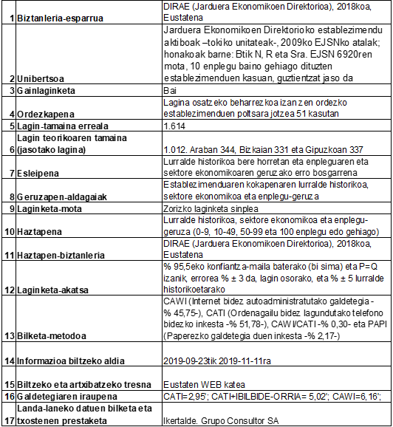
Aurkibidera itzuli
 | 1. INKESTAREN FITXA TEKNIKOA. ESSE_E – 2019

